Process Issue Flow
CLOSE
Customer
TEST

NG
Confirm
OK
[1] Register issue

CMC
 | PM / BrSE / Tester
[2] Confirm requirement
Feedback
[14] Inform to customer
[15] Close issue

Accept

[3] Create internal task

[4] Set attributes for task

 | Developer

[5] Coding

[6] Self Test
NG
[13] Fix bug

OK

[7] Resolve issue

 | Reviewer
[8] Review source code
NG

OK

[9] Review setting guide
NG

OK

 | Developer

[10] Inform Tester

 | Tester
[11] Integation test
[12] Create bug
NG
OK

No. | Task Name | Doer | Content |  | Input | Output
1 | Register issue | Customer |  |  |  | Task/Bug trên Remine
2 | Confirm requirement | PM BrSE | Xác nhận , nắm được nội dung của issue Trường hợp chưa hiểu thì cần confirm lại với khách hàng qua Redmine, Skype. Trường hợp không phải là bug thì thông báo lại cho khách hàng | Task/Bug trên Remine |  | Hiểu nội dung khách hàng yêu cầu
3 | Create internal task | PM BrSE | Translate và đăng ký Task lên Jira Nội dung đăng ký tuân theo rule như sau : - Phần summary : [Redmine Ticket ID] Nội dung task/leakage - Phần description : + Đưa vào link của ticket tương ứng trên Redmine của khách hàng. - Các phần khác: + Loại issue: Task + Setting mức độ ưu tiên của issue Highest: Ưu tiên cao nhất (cần xử lý ngay) High : Ưu tiên cao Medium : Ưu tiên trung bình Low : Ưu tiên thấp Lowest: Ưu tiên thấp nhất + Setting due-date trong trường hợp ticket của khách hàng có setting due-date. + Chọn component (sub-project) | Nội dung tiếng Nhật trên Redmine |  | Task đã được tạo trên Jira
4 | Set attributes for task | PM BrSE | Confirm nội dung task với Technical Leader hoặc người phụ trách trực tiếp dự kiến. Assign người thực hiện, duedate | Nội dung Task |  | Tên người thực hiện Duedate
5 | Coding | Developer | 1. Chuyển trạng thái Task thành In Progress 2. Tạo Sub Task để thực hiện + Summary: [Redmine Ticket ID] Tóm tắt nội dung công việc + Assignee: Bản thân người tạo + Component: giống với component của Task + Estimate: thời gian thực hiện + Duedate: thời gian hoàn thành sub task < duedate của Task (trong trường hợp duedate của Sub Task vượt quá duedate của Task thì phải trao đổi với PM) + Label: Develop Khi thực hiện Sub Task, chuyển trạng thái của Sub Task thành In Progress | Nội dung Task |  | Task ở trạng thái In Progress Sub task thực hiện ở trạng thái In Progress Code/setting trên môi trường local
6 | Self Test | Developer | 1. Thực hiện Test cho phần code/setting theo yêu cầu của spec 2. Tạo check list theo template 3. Cập nhật checklist và đính kèm vào Sub Task đang In Progress | Code/setting trên môi trường local |  | Check list được đính kèm vào Sub Task đang In Progress
7 | Resolve issue | Developer | 1. Thực hiện push code và tạo merge request lên GIT theo rule trong Gitflow, gắn link merge request vào Task và Sub Task 2. Thêm file hướng dẫn cài đặt (nếu có) vào sub task và gắn label "Need_Setting" cho Task 3. Log thời gian thực hiện vào Sub Task và chuyển giá trị của remain time về 0 4. Chuyển trạng thái của Sub Task thành Review 5. Assign Sub Task cho reviewer | Sub task thực hiện ở trạng thái In Progress Check list các phần đã test được đính kèm vào Sub Task đang thực hiện |  | Merge Request trên Gitlab và link đến merge request trong Task và Sub Task File excel hướng dẫn setting cho Drupal (nếu có) Sub Task thực hiện có remain time bằng 0, ở trạng thái Review và assign cho reviewer
8 | Review source code | Reviewer | Review source code theo Coding convention Nếu review không ok, sẽ comment vào Sub Task, chuyển trạng thái Sub Task thành In Progress và assign cho developer (quay lại bước 5) Nếu không có file setting, chuyển trạng thái Sub Task thành Resolved và assign lại cho Developer Nếu có file setting, assign Sub Task cho reviewer và gắn label "Waiting_setting" cho Sub Task | Sub Task ở trạng thái Review và assign cho reviewer Merge Request trên Gitlab |  | Source code tuân thủ theo coding convention Merge code vào nhánh dev và deploy thành công trên server Nếu không có file setting, Sub Task ở trạng thái Resolved và assign cho developer
9 | Review setting guide | Reviewer | Thực hiện kiểm tra file setting có đúng template hay không? Thực hiện cài đặt cho Drupal theo file hướng dẫn cài đặt và xóa label "Waiting_setting" Nếu không setting được thì sẽ comment vào Sub Task và chuyển trạng thái Sub Task thành In Progress, assign lại cho Developer (quay lại bước 5) Nếu setting thành công, chuyển trạng thái Sub Task thành Done và assign lại cho developer | Sub Task ở trạng thái Review, assign cho reviewer và đang gắn label "Waiting_setting" File excel hướng dẫn setting cho Drupal (nếu có) |  | Các setting cần thiết đã được cài đặt trên test server File hướng dẫn setting tuân thủ theo template Sub Task ở trạng thái Resolved và assign cho developer
10 | Inform Tester | Developer | Thực hiện kiểm tra xem yêu cầu đã ok trên dev server hay chưa? Trường hợp test OK: + chuyển trạng thái Sub Task thành Done + gắn label "Waiting_Test" và assign Task cho tester Với trường hợp xử lý Bug, chuyển trạng thái Bug thành Resolved và assign cho tester | Sub Task ở trạng thái Resolved |  | Sub Task ở trạng thái Done Task đã được assign cho tester và gắn label "Waiting_Test" Bug (nếu có) ở trạng thái Resolved
11 | Integration test | Tester Brse PM | Xóa label "Waiting_Test" của Task Kiểm tra file checklist đã được đính kèm trong sub task xử lý chưa? Nếu chưa có, comment và assign lại Task cho developer Tạo Sub Task cho việc test + Summary: [Redmine Ticket ID] Tóm tắt nội dung công việc + Assignee: Bản thân người tạo + Component: giống với component của task + Estimate: thời gian thực hiện + Duedate: thời gian hoàn thành Sub Task < duedate của Task (trong trường hợp duedate của Sub Task vượt quá duedate của task thì phải trao đổi với PM) + Label: Test + Status: In Progress Trường hợp tesk OK: + Sub task: chuyển trạng thái thành Done và remain time bằng 0 + Bug: chuyển trạng thái thành Done và assign lại cho developer + Task: chuyển trạng thái Task thành Review và assign cho PM Trường hợp test NG: + Bug: tạo bug hoặc reopen bug, assign lại cho developer + Task: chuyển trạng thái thành In Progress và assign lại cho developer | Task được assign cho tester và đang gắn label "Waiting_Test" Sub Task xử lý ở trạng thái Done Bug (nếu có) ở trạng thái Resolved |  | Trường hợp tesk OK: + Toàn bộ Sub Task ở trạng thái Done và remain time bằng 0 + Toàn bộ Bug ở trạng thái Done và assign lại cho developer + Task ở trạng thái Review và assign cho PM Trường hợp test NG: + Bug ở trạng thái Todo/Reopened và assign cho developer + Task ở trạng thái In Progress và assign cho developer
12 | Create bug | Tester Brse PM | Đăng ký issue loại Bug + Summary: [Redmine Id] Tóm tắt nội dung bug + Assignee: developer đang xử lý task + Component: tên cúa sub-project có bug + Link issue: link đến task | Kết quả xử lý issue không đáp ứng yêu cầu khách hàng |  | Bug được tạo và assign cho developer Bug được link với task
13 | Fix bug | Developer | Tạo sub task để xử lý bug + Summary: [Redmine Id] Fix bug <Jira ID> + Description: gắn link liên kết đến bug sẽ fix + Component: giống với component của Task + Assignee: người fix bug + Label: Fix_bug Khi bắt đầu fix bug, chuyển trạng thái Sub Task và Bug (đã được tạo ở bước 11) thành In Progress | Bug đã được tạo và asign cho developer |  | Bug và Sub Task ở trạng thái In Progress Code/setting trên môi trường local
14 | Inform to customer | BrSE PM | Chuyển trạng thái Task thành Donevà gắn label "Waiting_Approval" Thông báo cho khách hàng qua Redmine. - Trường hợp là QA set status của Redmine là "Feedback" - Trường hợp hoàn thành Task/Bug set status của Redmine là "Waiting Approval" | Task đang ở trạng thái Review Tất cả các Sub Task ở trạng thái Done Tất cả các Bug (nếu có) ở trạng thái Done |  | Task ở trạng thái Done và gắn label "Waiting_Approval" Nội dung liên lạc trên Redmine
15 | Close issue | BrSE PM | Xóa label "Waiting_Approval" | Issue trên redmine ở trạng thái Ready To Deploy hoặc Closed |  | Task ở trạng thái Done và không có label "Waiting_Approval"

Log bug
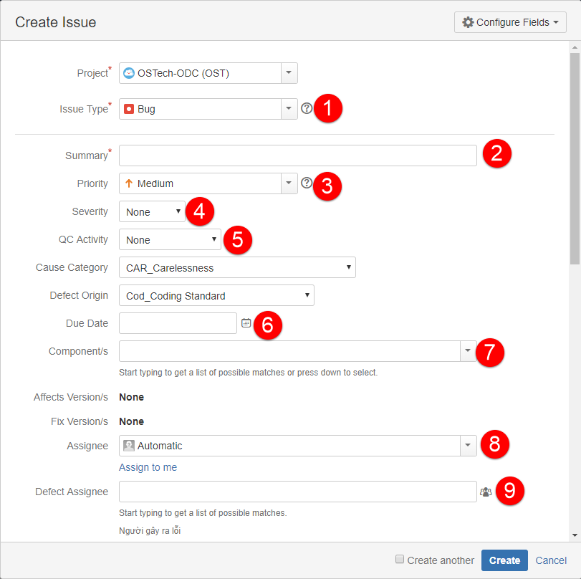
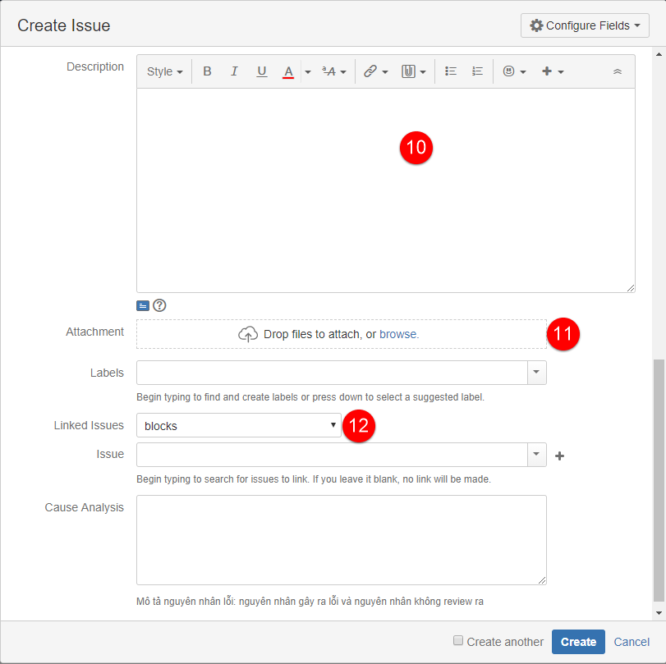
Người Tạo Bug cần điền:
 | 1. chọn issue type: Bug
 | 2. Summary: [Redmine ticket ID] Tóm tắt nội dung bug
 | 3. Priority: để theo theo task
 | 4. Severity: +Cosmetic: Đối với bug về giao diện, không ảnh hưởng đến chương trình +Medium: Bug function nhưng không ảnh hưởng trực tiếp đến main flow +Serious: Bug nghiêm trọng ảnh hưởng đến main flow + Fatal: Bug làm sập hệ thống
 | 5. QC activity: +Code review: Lỗi phát sinh của hoạt động review code +Unit test: Lỗi phát sinh khi thực hiện unit test +Document review: Lỗi phát sinh khi review các tài liệu: SRS, detail design, checklist, Testcase… +Other review: Lỗi phát sinh khi review các tài liệu khác +Intergration test, System test: Lỗi phát sinh khi thực hiện test ở từng giai đoạn tương ứng +Acceptance test: Lỗi phát sinh khi nghiệm thu
 | 6. Due Date: thường điền giống với dua date của task
 | 7. Componemt: điền giống với componemt của task
 | 8. Assignee: thường assignee cho người đang chịu trách nhiệm làm task liên quan tới bug
 | 9. Defect Assignee: assignee cho người thực hiện fix bug
 | 10. Description: Mô tả chi tiết làm thế nào để phát hiện ra lỗi đó hay làm thế nào để lỗi đó xuất hiện. Phần mô tả này càng chi tiết càng tốt.Đưa ra các bước theo đúng tuần tự thực hiện để có thể tái hiện lỗi.
 | 11. Attachment: đính kèm thêm hình ảnh xảy ra lỗi nếu có.
 | 12. Linked issue: link tới Task

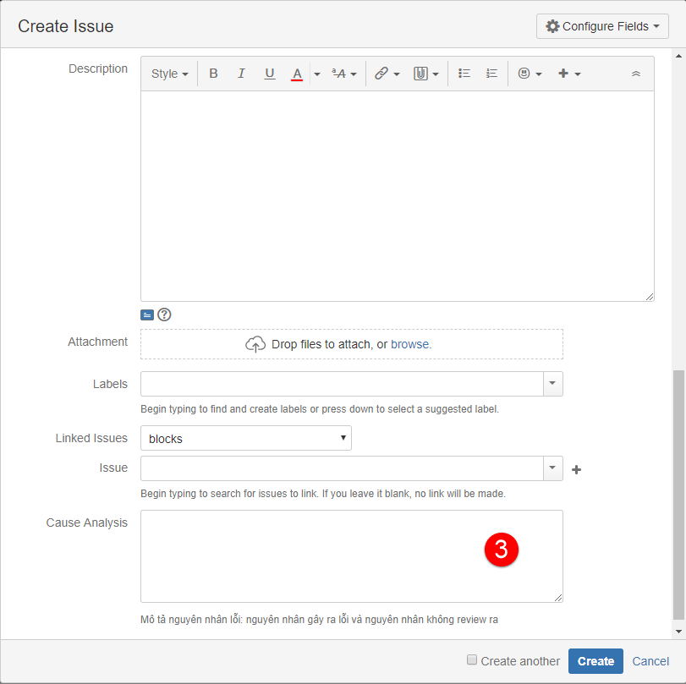
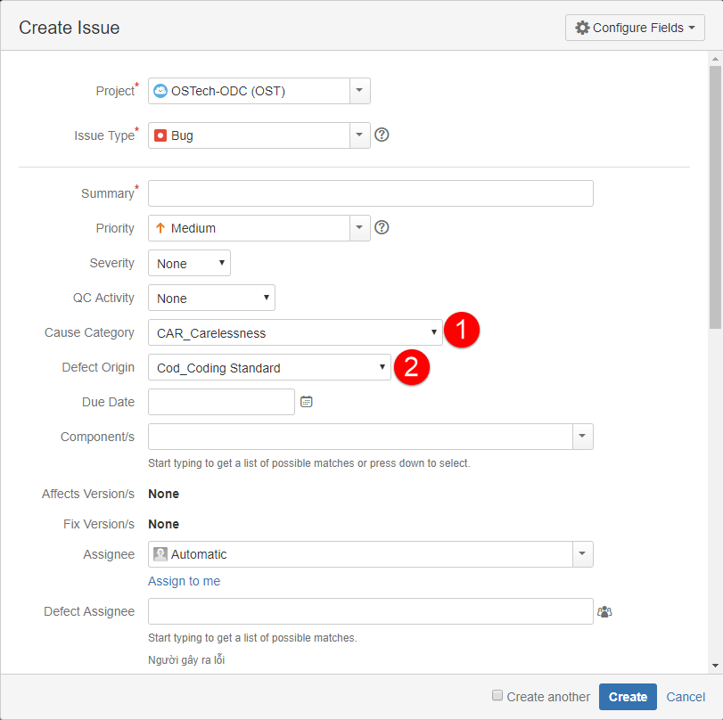
Người sửa bug cần điền thông tin:
 | 1. Cause Category: refer bảng thông tin cause category
 | 2. Defect Origin: refer bảng thông tin Defect Origin
 | 3. Cause Analysic: viết rõ nguyên nhân gây ra lỗi

 | Thông tin cause category |  |  | Thông tin Defect Origin
# | Cause category | Cause Sub- Category | Description | # | Defect Origin | Description
1 | Requiment/ Design / Process | REQ-Missing or incomplete Thiếu hoặc không đầy đủ | Lỗi xảy ra theo yêu cầu của từng phase , chỉ ra sự thiếu sót hoặc không đầy đủ ở các yêu cầu cần thiết. | 1 | Coding | lỗi xảy ta từ following coding, debug activities
2 |  | DES - Missing or incomplete | Lỗi xảy ra từ giai đoạn thiết kế, thiếu hoặc không đầy đủ các mục cần thiết kế | 2 | Customer Support | Lỗi xảy ra từ các qua trình liên quan tới hỗ trợ khách hàng
3 |  | PRO - Missing or incomplete | Lỗi xảy ra từ việc thực hiện qui trình , lỗi chỉ ra cho thấy sự hiểu biết về qui trình bị thiếu hoặc không đầy đủ . | 3 | Deployment | Lỗi xảy ra từ các hoạt động liên quan tới quá trình deploy
4 | Skill and experience | SKI_Inadequate language proficiency khả năng trình độ ngôn ngữ không đủ | Bug xảy ra từ resource hoặc traning, lỗi cho thấy sự thiếu hoặc không đủ kỹ năng về ngôn ngữ phát triển. Thiếu hiểu biết về ngôn ngữ phát triển cho mỗi công việc. (Hãy nhớ rằng 1 công nghệ có thể được thực hiện bằng nhiều ngôn ngữ khác nhau) | 4 | Design | Lỗi xảy ra trong các tài liệu thiết kế, thiết kế high-level hoặc thiết kế chi tiết. Chủ yếu logic tập trung vào các tài liệu thiết kế
5 |  | SKI_Shortage of bussiness domain expertise Thiếu hiểu biết trong lĩnh vực chuyên môn | Bug xảy ra từ resource hoặc traning, lỗi cho thấy sự thiếu hoặc không đủ kỹ năng về chuyên môn cho công việc | 5 | Requirement | Lỗi xảy ra trong các tài liệu yêu cầu hoặc URD, SRS, chủ yếu tập trung vào logic của tài liệu, lỗi đến từ việc review tài liệu yêu cầu/ nguyên mẫu hoặc trong khi xem xét thiết kế, code hoặc test case , tìm thấy lỗi yêu cầu.
6 |  | SKI_Lack of professional skill | Bug xảy ra từ việc sắp xếp resourse hoặc traning, lỗi cho thấy sự thiếu hoặc không đủ kỹ năng chuyên môn cho công việc. Các kỹ năng chuyên nghiệp là khả năng phân tích, nghiên cứu, tính linh hoạt và khả năng thích ứng, máy tính/ kiến thức về kỹ thuật ... | 6 | Test | Lỗi xảy ra trong các tài liệu kiểm tra hoặc các hoạt động test
7 | Communication | COM_Missing communication | Lỗi xảy ra từ việc trao đổi cho thấy việc thiếu thông tin cần thiết để làm rõ thông tin trong giai đoạn phát triển | 7 | Other | Lỗi xảy ra bởi các quá trình khác như, quản lý dự án , quản lý cấu hình, đảm bảo chất lượng
8 |  | COM_Missing confirmation | Lỗi xảy ra từ giai đoạn coding, nói lên sự không hoàn chỉnh của phân tích nên được thực hiện trước khi bắt đầu coding
9 | Implementation Thực hiện | IMP_Discipline/process non-compliance Kỷ luật / quy trình không tuân thủ | Lỗi xảy ra từ giai đoạn coding, biểu thị cho sự kỉ luật hoặc không tuân thủ qui trình
10 |  | IMP_Insufficient analysis before implementation Phân tích không đầy đủ trước khi thực hiện | Lỗi xảy ra từ giai đoạn coding, Nói lên việc không hoàn chỉnh của việc phân tích, việc này nên được thực hiện trước khi start coding
11 |  | IMP_Shortage of time Thiếu thời gian | Lỗi xảy ra từ giai đoạn coding, lỗi cho thấy không đủ phân bổ thời gian cần thiết để thực hiện các yêu cầu của công việc
12 | Carelessness Bất cẩn | CAR_Carelessness | Lỗi xảy ra từ con người, do sự bất cẩn của các nhân thực hiện công việc, Điều này cần được phần biệt với danh mục Skill and experience
13 | Other | Other | Lỗi xảy ta từ các nguyên nhân khác, không thuộc bất kỳ những loại nguyên nhân đã xác định ở trên.

